Sheet1
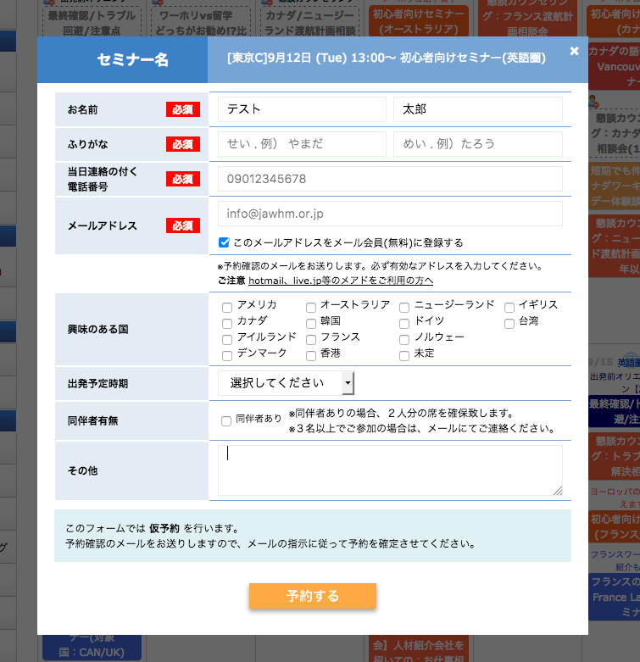

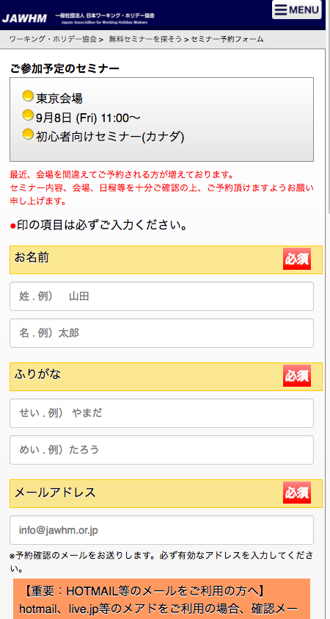
協会
ＷＥＢサーバ

AJAX

ＡＪＡＸ

Ｐａｒｄｏｔ
サーバ

ＷＥＢ上のお客様の分析をします。

予約情報を、
Ｐａｒｄｏｔサーバにも送信したい。

https://go.pardot.com/l/401302/2017-08-16/8hhb9d

但し、ＡＪＡＸに対応していないので、通常のＦＯＲＭ（ＰＯＳＴ）でデータを送りたい

